24.08.30갈치
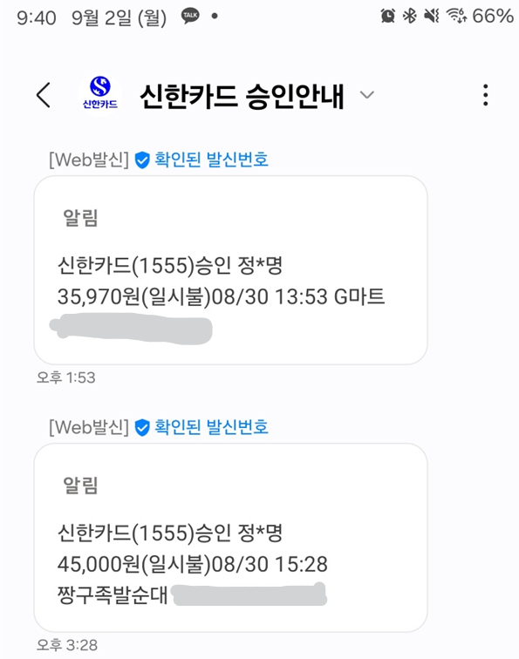
24.08.30.갈치 해광피씽 통영
회비 | 총 6명 |  | 120000
G마트 | 사이다캔 12ea |  | $35,970
 | 콜라캔 12ea
 | 커피캔 12ea
 | 게맛살 3ea
 | 쥐포? 1ea
짱구족발 | 족발대자 | 1ea | $45,000
 | 편육 | 1ea
잔금 |  |  | $39,030
조식 |  |  | ?????

25.09.27 문어대회
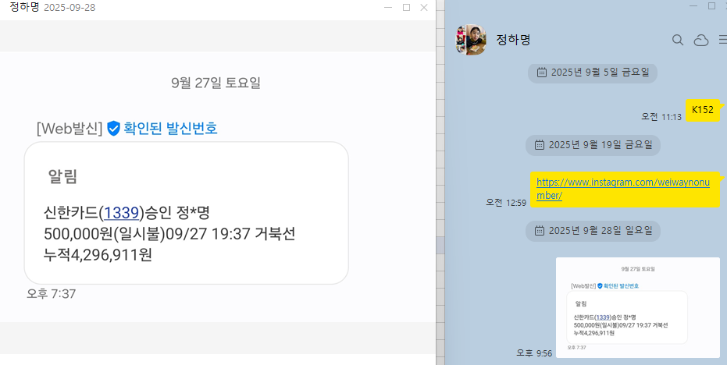
손혜경 | 0
정하명 | 0
홍미희 | 0
공태겸 | 0
김성식 | 0
이재서 | 0
송서범 | 0
박순갑 | 0
박명준 | 0

송문창 | 문어비, 회비 다 미납

 | 총금액 | 500000
 | 사용찬조액 | 50000 | 최진영
 |  | 100000 | 박순갑
 |  | 100000 | 김성식 | ???? | 현금

 |  | 최진영+박순갑 찬조금 지불 비용 납부위해 정하명 계좌이체 필요

